关系图
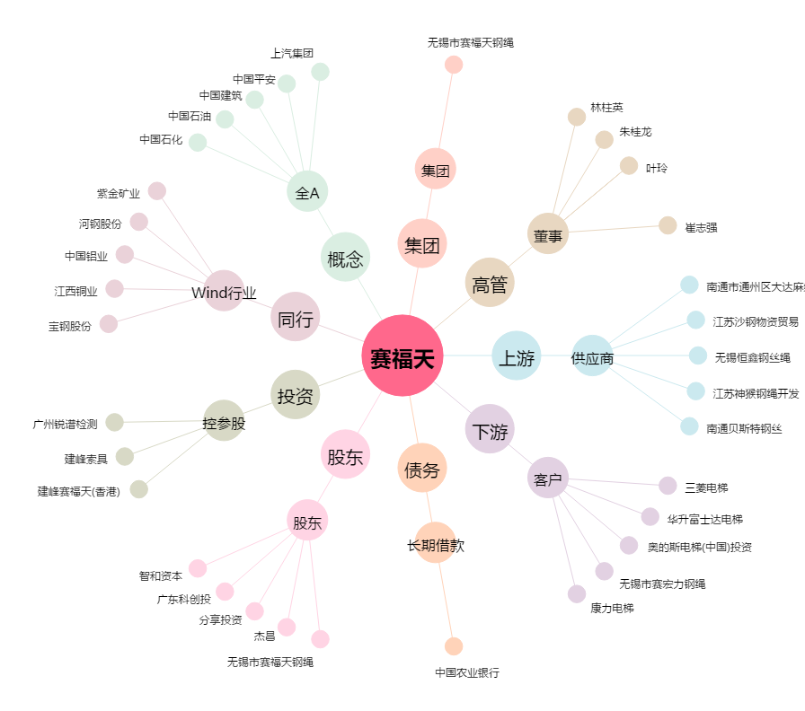
赛福天[603028.SH] - 关系概览图

